상품제안서
에코키친 열방지 만다라 무늬 코르크 컵받침 냄비 받침(L) | 상품코드: F26891

 |  |  |  |  |  |  | 02-412-0044 | www.easy1.co.kr
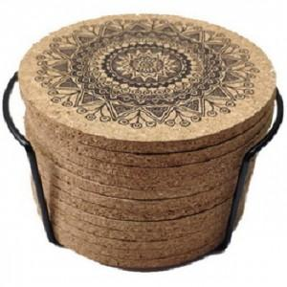

【상세/제작정보】 | 기본수량 미만 인쇄시 비용 추가.

【인쇄/포장옵션】 | / 포장불가능

【공급단가】 | 수량 | 57~ | 114~ | 570~ | 1,140~ | 2,850~
*VAT별도 | 단가 | 13,120원 | 12,910원 | 12,600원 | 12,280원 | 12,070원

【상품 URL】 | https://dev.easy1.co.kr:443/src/goods_detail.php?gdno=26891

